145
 |  |  |  | 福祉・社会保障・教育 145

土地
気象
人口
国勢調査
経済
センサス
工業統計
調査
農 業
行財政
議会
区施設利用状況
区民相談
衛生
環境
土木施設
みどり
区民の
くらし
関連
警察
消防
防災
特別区勢
一覧
練馬区勢
図表

９ |  | 福祉・社会保障・教育

 | 生活保護、障害者福祉、高齢者福祉、社会保障、保育、学校に関する数値など

福祉
社会保障
教育

福祉
社会保障
教育

 |  |  | 0

147
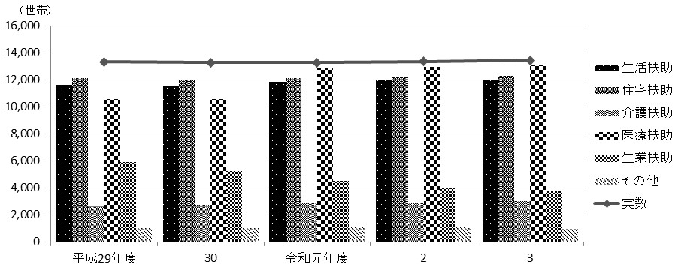
 |  |  |  |  |  |  |  |  |  |  |  |  |  |  |  |  |  |  | 福祉・社会保障・教育 147

表105 生活保護
(1) 世帯数および人員

年度 |  |  |  |  |  |  |  | 実数 |  |  | 生活扶助 |  |  |  |  | 住宅扶助 |  |  |  |  |  | 教育扶助
 |  |  |  |  |  |  |  | 世帯数 | 人員 |  | 世帯数 |  |  | 人員 |  | 世帯数 |  |  | 人員 |  |  | 世帯数 |  |  | 人員

 | 平成 |  |  | 29 |  | 年度 |  | 13,340 | 17,043 |  | 11,608 |  |  | 14,912 |  | 12,102 |  |  | 15,694 |  |  | 579 |  |  | 791
 |  |  |  | 30 |  |  |  | 13,284 | 16,837 |  | 11,528 |  |  | 14,718 |  | 12,040 |  |  | 15,433 |  |  | 543 |  |  | 773
 | 令和 |  |  | 元 |  | 年度 |  | 13,278 | 16,889 |  | 11,845 |  |  | 14,936 |  | 12,116 |  |  | 15,234 |  |  | 580 |  |  | 831
 |  |  |  | 2 |  |  |  | 13,355 | 16,729 |  | 11,965 |  |  | 14,845 |  | 12,228 |  |  | 15,147 |  |  | 517 |  |  | 736
 |  |  |  | 3 |  |  |  | 13,451 | 16,607 |  | 12,015 |  |  | 14,700 |  | 12,316 |  |  | 15,022 |  |  | 474 |  |  | 673

年度 |  |  |  |  |  |  |  | 介護扶助 |  |  | 医療扶助 |  |  |  |  | 出産扶助 |  |  |  | 生業扶助 |  |  | 葬祭扶助
 |  |  |  |  |  |  |  | 世帯数 | 人員 |  | 世帯数 |  |  | 人員 |  | 世帯数 |  | 人員 |  | 世帯数 |  | 人員 | 世帯数 |  |  | 人員

 | 平成 |  |  | 29 |  | 年度 |  | 2,667 | 2,794 |  | 10,549 |  |  | 12,581 |  | 4 |  | 4 |  | 5,892 |  | 6,291 | 450 |  |  | 450
 |  |  |  | 30 |  |  |  | 2,719 | 2,843 |  | 10,556 |  |  | 12,512 |  | 3 |  | 3 |  | 5,219 |  | 5,665 | 482 |  |  | 482
 | 令和 |  |  | 元 |  | 年度 |  | 2,817 | 2,938 |  | 12,898 |  |  | 16,092 |  | 7 |  | 7 |  | 4,519 |  | 4,669 | 456 |  |  | 456
 |  |  |  | 2 |  |  |  | 2,911 | 3,040 |  | 12,947 |  |  | 15,950 |  | 3 |  | 3 |  | 4,031 |  | 4,139 | 539 |  |  | 539
 |  |  |  | 3 |  |  |  | 3,023 | 3,151 |  | 13,068 |  |  | 15,867 |  | 1 |  | 1 |  | 3,745 |  | 3,769 | 468 |  |  | 468

 | 注 | ： | (1) |  | 実数、生活扶助、住宅扶助、教育扶助、介護扶助、医療扶助は、各年度３月中に一日でも生活保護を受けていた人の数値である。
 |  |  | (2) |  | 出産扶助、生業扶助、葬祭扶助は、各年度の累計値である。
資料 |  | ： | 福祉部生活福祉課

(2) 保護費支出状況

年度 |  |  |  |  |  |  |  | 総額 |  | 生活扶助 |  |  | 住宅扶助 |  |  | 教育扶助 |  |  |  | 介護扶助 |  |  | 医療扶助

 |  |  |  |  |  |  |  | 千円 |  | 千円 |  |  | 千円 |  |  | 千円 |  |  |  | 千円 |  |  | 千円
 | 平成 |  |  | 29 |  | 年度 |  | 32,444,446 |  | 10,428,158 |  |  | 7,456,146 |  |  | 128,540 |  |  |  | 612,425 |  |  | 13,413,264
 |  |  |  | 30 |  |  |  | 32,108,656 |  | 9,969,450 |  |  | 7,418,844 |  |  | 104,502 |  |  |  | 606,681 |  |  | 13,612,574
 | 令和 |  |  | 元 |  | 年度 |  | 31,751,131 |  | 9,680,818 |  |  | 7,344,340 |  |  | 90,299 |  |  |  | 622,686 |  |  | 13,642,881
 |  |  |  | 2 |  |  |  | 31,367,031 |  | 9,576,373 |  |  | 7,411,226 |  |  | 86,442 |  |  |  | 650,658 |  |  | 13,274,143
 |  |  |  | 3 |  |  |  | 31,830,516 |  | 9,502,046 |  |  | 7,434,617 |  |  | 78,845 |  |  |  | 678,734 |  |  | 13,765,478

年度 |  |  |  |  |  |  |  | 出産扶助 |  | 生業扶助 |  |  | 葬祭扶助 |  |  | 保護施設委託費 |  |  |  | 就労自立給付金 |  |  | 進学準備給付金

 |  |  |  |  |  |  |  | 千円 |  | 千円 |  |  | 千円 |  |  | 千円 |  |  |  | 千円 |  |  | 千円
 | 平成 |  |  | 29 |  | 年度 |  | 181 |  | 106,665 |  |  | 88,053 |  |  | 203,857 |  |  |  | 7,158 |  |  | －
 |  |  |  | 30 |  |  |  | 486 |  | 83,448 |  |  | 93,253 |  |  | 199,557 |  |  |  | 7,362 |  |  | 12,500
 | 令和 |  |  | 元 |  | 年度 |  | 1,046 |  | 63,183 |  |  | 87,530 |  |  | 202,114 |  |  |  | 9,835 |  |  | 6,400
 |  |  |  | 2 |  |  |  | 885 |  | 55,813 |  |  | 104,882 |  |  | 192,439 |  |  |  | 7,371 |  |  | 6,800
 |  |  |  | 3 |  |  |  | 306 |  | 52,472 |  |  | 92,788 |  |  | 212,395 |  |  |  | 7,236 |  |  | 5,600

 | 注 | ： | 進学準備給付金の支給は平成30年6月から開始した。
資料 |  | ： | 福祉部生活福祉課

(3) 保護の開始・廃止状況

年度 |  |  |  |  |  |  | 申請受理 件数 |  | 取り下げ 件数 |  |  | 却下件数 |  |  | 開始数 |  |  |  |  |  | 廃止数
 |  |  |  |  |  |  |  |  |  |  |  |  |  |  | 世帯 |  | 人員 |  |  |  | 世帯 |  |  | 人員

 | 平成 |  |  | 29 |  | 年度 | 1,565 |  | 33 |  |  | 53 |  |  | 1,529 |  | 1,980 |  |  |  | 1,325 |  |  | 1,693
 |  |  |  | 30 |  |  | 1,491 |  | 43 |  |  | 39 |  |  | 1,406 |  | 1,990 |  |  |  | 1,468 |  |  | 1,790
 | 令和 |  |  | 元 |  | 年度 | 1,387 |  | 39 |  |  | 33 |  |  | 1,310 |  | 1,744 |  |  |  | 1,394 |  |  | 1,692
 |  |  |  | 2 |  |  | 1,479 |  | 42 |  |  | 32 |  |  | 1,454 |  | 1,749 |  |  |  | 1,406 |  |  | 1,668
 |  |  |  | 3 |  |  | 1,581 |  | 35 |  |  | 39 |  |  | 1,499 |  | 1,829 |  |  |  | 1,410 |  |  | 1,700

資料 |  | ： | 福祉部生活福祉課

図27 生活保護受給世帯数の推移【表105関連】

152
152 福祉・社会保障・教育

 | 表114 高齢者福祉施設等の定員
 |  |  |  |  |  |  |  |  |  |  |  |  |  |  |  |  |  |  |  |  | (各年４月１日現在)
 | 年 |  |  |  |  |  |  | 特別養護老人ホーム |  |  | 介護老人保健施設 |  |  | 軽費老人ホーム |  | 都市型軽費 老人ホーム |  |  | 認知症高齢者 グループホーム

 |  |  |  |  |  |  |  | 施設数 |  | 定員 | 施設数 |  | 定員 | 施設数 | 定員 | 施設数 | 定員 |  | 施設数 | 定員

 |  | 平成 |  | 30 |  | 年 |  | 29 |  | 2,070 | 14 |  | 1,316 | 1 | 50 | 10 | 190 |  | 33 | 563
 |  |  |  | 31 |  |  |  | 30 |  | 2,173 | 14 |  | 1,316 | 1 | 50 | 10 | 190 |  | 34 | 581
 |  | 令和 |  | 2 |  | 年 |  | 31 |  | 2,215 | 14 |  | 1,316 | 1 | 50 | 10 | 190 |  | 34 | 581
 |  |  |  | 3 |  |  |  | 32 |  | 2,251 | 14 |  | 1,316 | 1 | 50 | 13 | 250 |  | 35 | 599
 |  |  |  | 4 |  |  |  | 34 |  | 2,434 | 14 |  | 1,316 | 1 | 50 | 14 | 270 |  | 37 | 644

 | 資料 |  | ： | 高齢施策担当部高齢社会対策課、介護保険課

 | 図28 高齢者福祉施設等の定員の推移【表114関連】
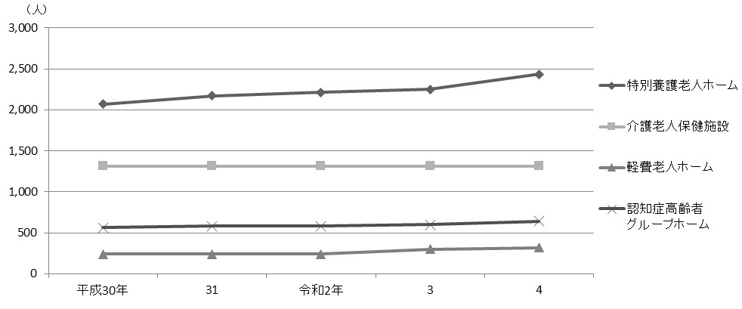

 |  | 注 | ： | 「軽費老人ホーム」には都市型軽費老人ホームを含む。

 | 表115 養護老人ホーム措置・入所状況

 | 年度 |  |  |  |  |  |  |  | 養護老人ホーム
 |  |  |  |  |  |  |  |  | 入所者 |  |  | 退所者 |  |  | 在所者 |  |  | 待機者

 |  | 平成 |  |  | 29 |  | 年度 |  | 14 |  |  | 29 |  |  | 142 |  |  | 2
 |  |  |  |  | 30 |  |  |  | 27 |  |  | 29 |  |  | 140 |  |  | －
 |  | 令和 |  |  | 元 |  | 年度 |  | 27 |  |  | 33 |  |  | 134 |  |  | 3
 |  |  |  |  | 2 |  |  |  | 20 |  |  | 28 |  |  | 126 |  |  | －
 |  |  |  |  | 3 |  |  |  | 17 |  |  | 27 |  |  | 116 |  |  | ー

 |  | 注 | ： | 「入所者」と「退所者」は各年度の合計数、「在所者」と「待機者」は各年度末現在の数値である。
 | 資料 |  | ： | 高齢施策担当部高齢者支援課

159
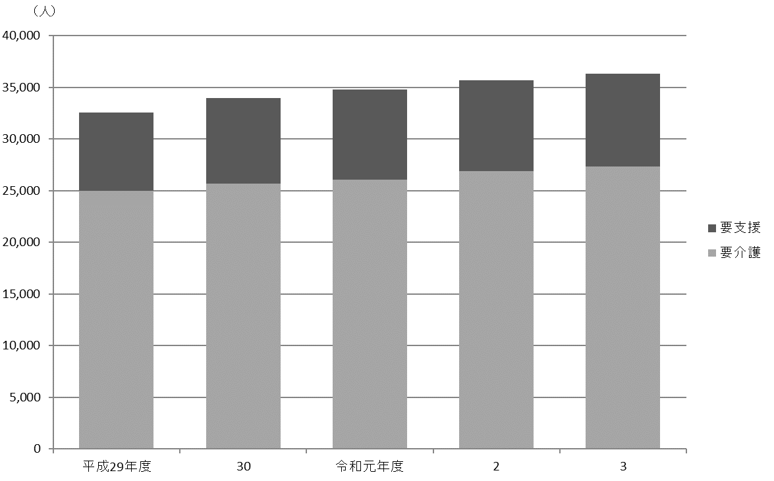
 | 福祉・社会保障・教育 159

図29 国民健康保険被保険者および加入率の推移【表116関連】

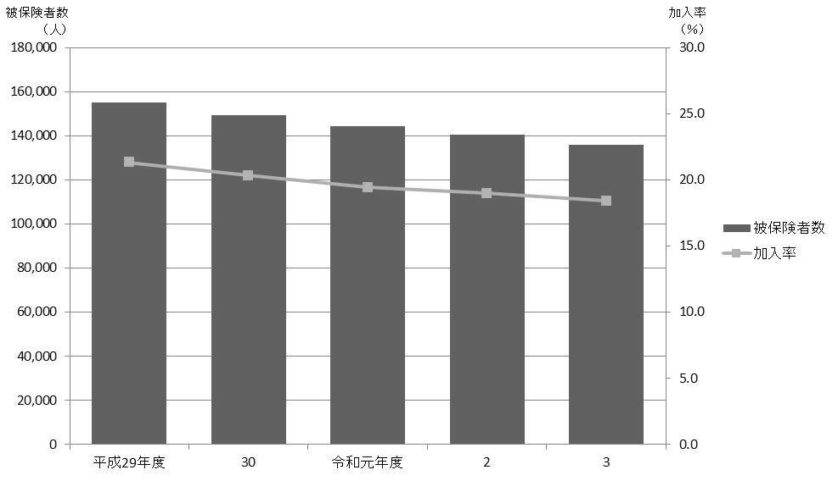

図30 要介護認定者数の推移【表117関連】

166
166 福祉・社会保障・教育

 | 図31 保育所定員と待機児数の推移【表124関連】
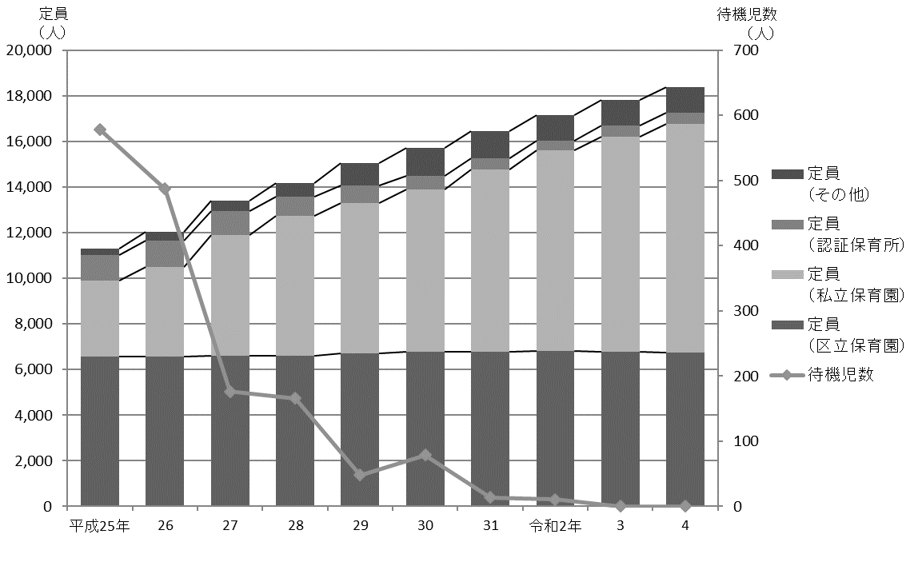

 |  | 注 | ： | 「その他」は、平成26年度までは保育室、家庭福祉員、駅型グループ保育室、グループ型家庭的保育事業の合計値である。
 |  |  |  | 平成27年度からは保育室、家庭的保育者、小規模保育事業A型・B型・C型、事業所内保育事業、居宅訪問型保育事業の合計値である。

